Kiến trúc Driver
1. Linux Device Driver Model
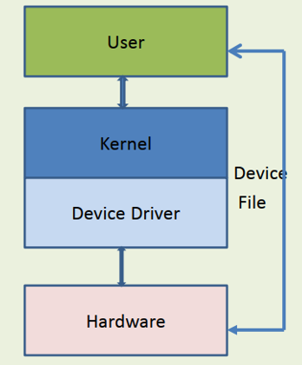
 |  |  |  |  |  |  |  | 1. User Space (Không gian người dùng)
 |  |  |  |  |  |  |  | Bao gồm các ứng dụng do người dùng viết hoặc hệ thống cung cấp như bash, cat, dd, hoặc một chương trình C sử dụng open(), read(), write() để giao tiếp với thiết bị.
 |  |  |  |  |  |  |  | Ứng dụng không truy cập trực tiếp phần cứng, thay vào đó nó thao tác qua các device file trong /dev.

 |  |  |  |  |  |  |  | 2. Kernel Space (Không gian nhân hệ điều hành)
 |  |  |  |  |  |  |  | Là nơi thực thi code của kernel và driver.
 |  |  |  |  |  |  |  | Khi nhận yêu cầu từ user space, kernel sẽ chuyển điều đó sang driver tương ứng.
 |  |  |  |  |  |  |  | Kernel đảm bảo quyền truy cập tài nguyên và phân cách user/kernel để bảo mật hệ thống.

 |  |  |  |  |  |  |  | 3. Device File (/dev/xyz)
 |  |  |  |  |  |  |  | Là đại diện cho thiết bị trong Linux.
 |  |  |  |  |  |  |  | Mỗi file thiết bị liên kết với một driver thông qua major number (xác định driver) và minor number (xác định thiết bị cụ thể).
 |  |  |  |  |  |  |  | Khi user gọi các system call như read("/dev/xyz"), kernel sẽ gọi các hàm driver tương ứng như my_read().

 |  |  |  |  |  |  |  | 4. Device Driver (Trình điều khiển thiết bị)
 |  |  |  |  |  |  |  | Mỗi driver là một module trong kernel chịu trách nhiệm điều khiển phần cứng cụ thể.
 |  |  |  |  |  |  |  | Driver cung cấp các hàm xử lý như open(), read(), write(), release() thông qua cấu trúc file_operations.
 |  |  |  |  |  |  |  | Driver thường đăng ký với một bus (I2C, SPI, USB...) để kernel có thể gán đúng driver với thiết bị tương ứng.

 |  |  |  |  |  |  |  | 5. Hardware (Phần cứng)
 |  |  |  |  |  |  |  | Là thiết bị thực tế: cảm biến, vi điều khiển, thiết bị ngoại vi, v.v.
 |  |  |  |  |  |  |  | Giao tiếp thông qua các thanh ghi, interrupt, DMA, hoặc các bus (I2C, SPI, UART...).

2. Lợi thế của kiến trúc driver phân tầng trong Linux

 | Lợi thế |  |  |  | Mô tả
 | Tách biệt rõ ràng |  |  |  | Phân chia rõ giữa user space và kernel space giúp dễ kiểm soát lỗi và bảo mật tốt hơn.
 | Khả năng tái sử dụng cao |  |  |  | Một driver có thể được dùng lại cho nhiều thiết bị giống nhau nhờ thiết kế theo bus/device/driver model.
 | Dễ bảo trì và mở rộng |  |  |  | Có thể cập nhật driver mà không ảnh hưởng đến ứng dụng user space.
 | Quản lý thiết bị tốt |  |  |  | Kernel hỗ trợ quản lý device file qua udev, tự động tạo node /dev/... khi thiết bị được kết nối.
 | Hỗ trợ hotplug và power management |  |  |  | Nhờ vào device model (bus/device/driver), Linux có thể tự động gán driver, bật/tắt thiết bị khi cần.
 | An toàn và ổn định |  |  |  | User space không thể gây crash hệ thống vì không được truy cập trực tiếp phần cứng.
 | Tính linh hoạt và mở rộng cao |  |  |  | Phù hợp cho cả thiết bị nhúng nhỏ lẫn hệ thống máy chủ lớn (vì sử dụng chung kiến trúc).

3. Cách phân loại driver
1. Phân loại theo kiểu thiết bị điều khiển
 | Loại Driver | Mô tả |  |  |  | Ví dụ
 | Character Driver | Xử lý dữ liệu theo từng byte |  |  |  | GPIO, UART, ADC
 | Block Driver | Xử lý dữ liệu theo từng khối (block) |  |  |  | HDD, SSD, SD card
 | Network Driver | Điều khiển thiết bị mạng |  |  |  | Ethernet, Wi-Fi
2. Phân loại theo cách tích hợp vào kernel
 | Loại Driver |  |  | Mô tả |  |  |  |  |  | Cách hoạt động
 | Built-in Driver |  |  | Được tích hợp vào kernel khi build |  |  |  |  |  | Luôn có mặt khi khởi động
 | Loadable Kernel Module (LKM) |  |  | Được build thành .ko, có thể load/gỡ động |  |  |  |  |  | Dùng insmod, modprobe, hoặc tự động
3. Phân loại theo kiến trúc phần cứng
 | Loại Driver | Mô tả |  |  |  |  |  | Ví dụ
 | Platform Driver | Gắn với thiết bị cố định trên board (SoC) |  |  |  |  |  | GPIO, I2C, SPI của ARM
 | PCI Driver | Dành cho thiết bị kết nối qua PCI bus |  |  |  |  |  | Card mạng, card đồ họa
 | USB Driver | Dành cho thiết bị USB |  |  |  |  |  | USB storage, USB camera
4. Phân loại theo tầng giao tiếp
 | Loại Driver |  | Mô tả |  |  |  | Ví dụ
 | Device Driver |  | Giao tiếp trực tiếp với phần cứng |  |  |  | GPIO, UART
 | File System Driver |  | Giao tiếp với hệ thống file |  |  |  | ext4, FAT32
 | Virtual Driver |  | Không điều khiển phần cứng thật |  |  |  | /dev/null, loopback device
5. Phân loại theo mục đích sử dụng
 | Loại Driver |  | Mô tả |  |  |  |  |  | Ví dụ
 | Kernel Driver |  | Chạy trong kernel space |  |  |  |  |  | GPIO driver
 | User-space Driver |  | Chạy trong user space qua lib như libusb |  |  |  |  |  | Một số driver USB hoặc FUSE

kernel module hello.ko
helloworld.c

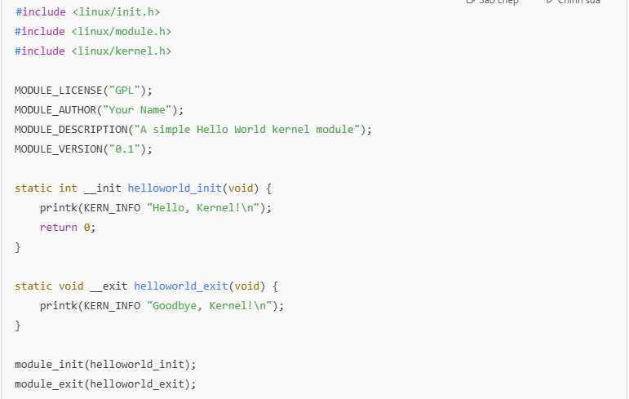
 | Chứa macro __init, __exit để thông báo cho compiler/linker rằng:
 | Hàm __init chỉ dùng khi module được nạp (load time).
 | Hàm __exit chỉ dùng khi module được gỡ bỏ.
 | Cho phép kernel tối ưu và bỏ các hàm này sau khi init xong.

 | Bắt buộc trong mọi kernel module, Cung cấp macro và hàm để định nghĩa module (MODULE_LICENSE, module_init, ...).

 | Định nghĩa macro printk(), các cấp độ log như KERN_INFO, KERN_ALERT, v.v.

 | GPL cho phép module sử dụng các symbol nội bộ của kernel.

 |  |  | symbol là các hàm hoặc biến được export ra (công khai) để các module khác có thể dùng.
 | Hàm được gọi khi module được insmod. |  | Ví dụ: | EXPORT_SYMBOL(printk);
 | __init là hint cho compiler rằng đây là hàm khởi tạo. |  |  | EXPORT_SYMBOL_GPL(kmalloc);
 | Trả về 0 nếu thành công, hoặc giá trị âm nếu lỗi.

 | Hàm được gọi khi module bị gỡ (rmmod).
 | __exit là hint cho compiler rằng đây là hàm kết thúc.

 | Liên kết hàm init và exit với kernel:
 |  | Khi module được nạp, kernel sẽ gọi helloworld_init().
 |  | Khi module được gỡ, kernel gọi helloworld_exit().

makefile
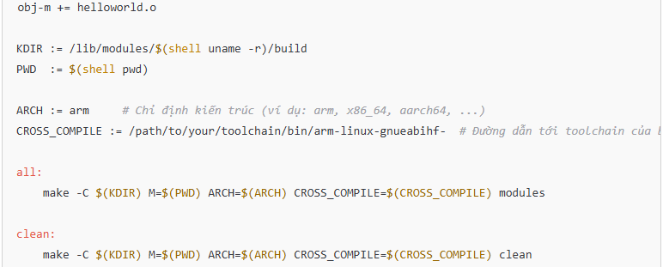

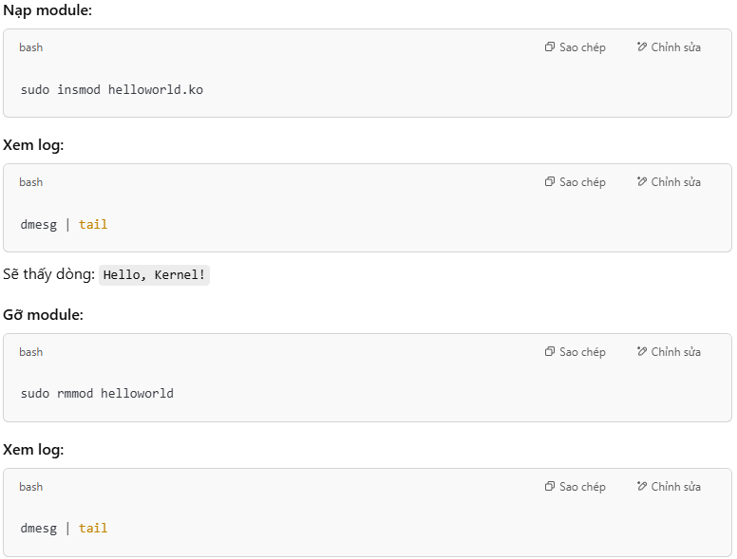

=> driver blink led gpio

